パッケージ構成ツリー
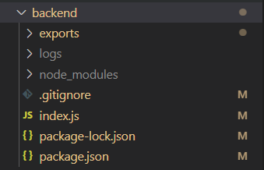
パッケージ構成ツリー
 | backend | バックエンド全体パッケージ
 | exports | エクセルシート格納フォルダー
 | logs | ログ格納フォルダー
 | node_modules | ライブラリ格納フォルダー

 | index.js | ソースコード

